Sheet1
XSSのテスト方法
 | Test Target
 |  | 画面上の出力項目

 | DBData
 |  | ID | 氏名 | …
 |  | 1 | 野原 新之助
 |  | 2 | 野原<script>alert("XSS!")</script> 麓
 |  | 3 | 野原 風

 | テスト方法
 |  | もしXSSが考慮しない場合、画面表示するとき、下記どおり、データの中に、注入したscriptが実行してしまう。
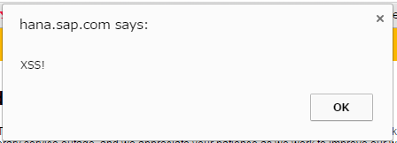

 | もしXSSを考慮した場合、画面上は、「野原<script>alert("XSS!")</script> 麓」のまま表示することが出来ます。

SQL Injectionのテスト方法
 | Test Target
 |  | SELECT userName FROM T_USER WHERE userId = ? AND password=?
 | DB Data
 |  | userId | password | …
 |  | U0001 | pass1
 |  | U0002 | pass2
 |  | U0003 | pass3

 | Input Data
 |  | userId | ‘’ OR 1=1 --
 |  | password | aaa

 | 説明
 | もしSql Injectionが考慮しない場合、実行するとき、SQLは下記のようになるため、Passwordは任意入力をしても、登録が出来ました。
 |  | SELECT userName FROM T_USER WHERE userId = '' OR 1 =1 -- AND password=?
 |  | ご注意：赤字はコメントなので、実装するとき、無駄なSQLになりますのでご注意。

 | もしSql Injectionが考慮した場合、実行するとき、Sql下記どおり、Input内容は一つのStringを解析して、注入は出来ません。
 |  | SELECT userName FROM T_USER WHERE userId = “‘’ OR 1=1 --” AND password= ‘aaa’

